AYU_CAMPECHE
MAPA DE LOS RESULTADOS DE LA ELECCIÓN DE AYUNTAMIENTOS

AYUNTAMIENTO DE CAMPECHE |  |  |  |  |  |  |  |  |  | Resultados con base en los resultados de los cómputos municipales de los Consejos Electorales Municipales y, en su caso, Distritales y las resoluciones de los cómputos jurisdiccionales.
VAXCAMPECHE | PT | PVEM | MOVIMIENTO CIUDADANO | MORENA | PES | RSP | FXM | CANDIDATOS/AS NO REGISTRADOS/AS | VOTOS NULOS | VOTACIÓN T. EMITIDA
7,150 | 18,591 | 41,056 | 63,342 | 522 | 1,406 | 839 | 421 | 46 | 3,589 | 136,962

PAN | PRI | PRD | PRI |  |  |  |  | GANADOR
17,799 | 792 |  | 3,138 | 3,625 | 34,293

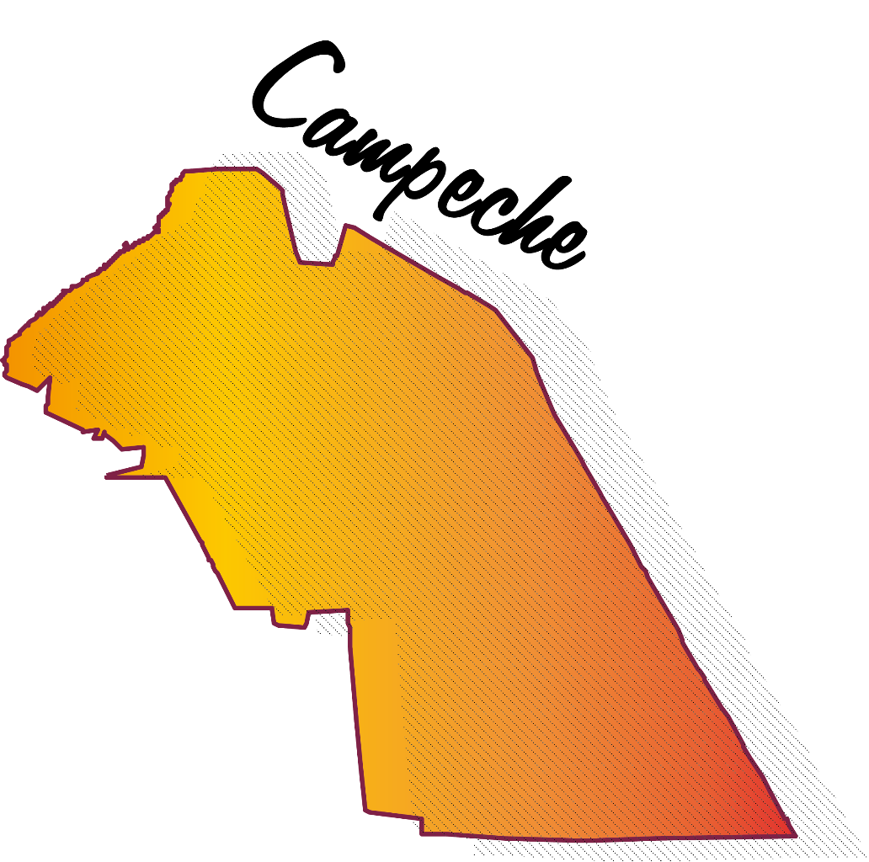
LISTA NOMINAL |  | 217,499
SECCIONES |  | 151
CASILLAS |  | 377

PARTICIPACIÓN CIUDADANA |  | 62.9713%
ABSTENCIONISMO |  | 37.0287%

